11-11 大気汚染物質、水質(河川・沼)測定地点図
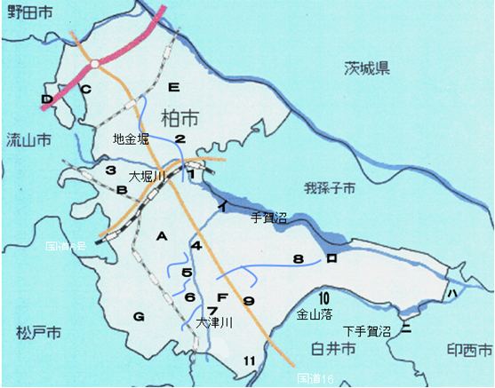
１１－１１ 大気汚染物質，水質（河川・沼）測定地点図
 | ①測定地点図
 |  | 区分 | 記号 | 名称
 |  | 河川 | 1 | 北柏橋
 |  |  | 2 | 根戸新田
 |  |  | 3 | 青葉橋
 |  |  | 4 | 上沼橋
 |  |  | 5 | 増尾橋
 |  |  | 6 | 大宮橋
 |  |  | 7 | 芦川橋
 |  |  | 8 | 染井新橋
 |  |  | 9 | 工業団地下
国道６号
 |  |  | 10 | 名内橋
 |  |  | 11 | 組合下

 |  | 区分 | 記号 | 名称
 |  | 大気 | Ａ | 永楽台測定局
 |  |  | Ｂ | 旭測定局
 |  |  | Ｃ | 伊勢原測定局
 |  |  | Ｄ | 西原測定局
 |  |  | Ｅ | 大室測定局
 |  |  | Ｆ | 大津ケ丘測定局
 |  |  | Ｇ | 南増尾測定局

 |  | 区分 | 記号 | 名称
 |  | 湖沼 | イ | 根戸下
 |  |  | ロ | 沼中央
国道１６号
 |  |  | ハ | 布佐下
 |  |  | ニ | 下手賀沼中央

 | ②流域図
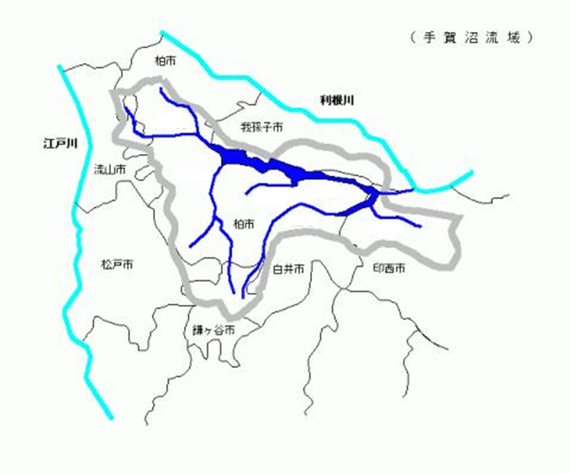
（ 手 賀 沼 流 域 ）

柏市

利根川
大堀川
我孫子市
江戸川
流山市
大津川

手賀川
染井入落

金山落
柏市
亀成川

松戸市
印西市
白井市

鎌ヶ谷市

我孫子市

 |  |  |  | 資料 環境政策課

11-12 手賀沼水質の年平均値の経年変化
１１－１２ 手賀沼水質の年平均値の経年変化
 |  |  |  |  |  | 単位：ｍｇ/ｌ
年 度 | 根戸下 |  |  | 沼中央
 | ＣＯＤ | Ｔ－Ｎ | Ｔ－Ｐ | ＣＯＤ | Ｔ－Ｎ | Ｔ－Ｐ

平成29年度 | 5.8 | 2.4 | 0.13 | 8.6 | 2.1 | 0.15
30 | 6.0 | 2.3 | 0.14 | 9.1 | 2.0 | 0.15
令和元年度 | 5.7 | 2.6 | 0.13 | 8.9 | 2.3 | 0.15
２ | 5.6 | 2.6 | 0.14 | 10 | 2.3 | 0.17
３ | 5.2 | 2.6 | 0.13 | 9 | 2.3 | 0.15

年 度 | 布佐下 |  |  | 下手賀沼中央
 | ＣＯＤ | Ｔ－Ｎ | Ｔ－Ｐ | ＣＯＤ | Ｔ－Ｎ | Ｔ－Ｐ

平成29年度 | 7.9 | 2 | 0.15 | 11.0 | 2.3 | 0.14
30 | 8.1 | 1.8 | 0.15 | 11.0 | 2.2 | 0.13
令和元年度 | 8.5 | 2.1 | 0.17 | 11.0 | 2.3 | 0.16
２ | 7.7 | 2.0 | 0.15 | 11.0 | 2.5 | 0.17
３ | 7.4 | 1.9 | 0.14 | 11.0 | 2.1 | 0.13

 |  |  |  |  |  | 資料 環境政策課
注） 測定地点については，表11-11を参照。

【ＣＯＤ】
化学的酸素要求量（Chemical Oxygen Demand）のことで，水中の被酸化性物質を酸化するために必要とする酸素量で示したもの。水の汚れを示す指標の一つであり，値が大きいほど水が汚れていることを表す。
【Ｔ－Ｎ】
総窒素（total nitrogen）のことで，水中に含まれる全ての窒素化合物のことをいう。富栄養化の指標として使われる。
【Ｔ－Ｐ】
総リン（total phosphorus）のことで，リン化合物全体のことをいう。水の富栄養化の程度を表す指標の一つである。
用語の解説

手賀沼は，昭和４９年度から平成１２年度まで全国で一番汚い沼でした。最も汚れていた昭和５４年度にはＣＯＤが年平均２８ｍｇ／ｌだったのですが，下水道の普及や「北千葉導水事業」などによって令和３年度には年平均９ｍｇ／ｌまで回復しました。

11-13 水質測定結果の年平均値の経年変化
１１－１３ 水質測定結果の年平均値の経年変化
 |  |  |  |  |  |  |  |  |  | 単位：ｐＨ＝なし，その他＝ｍｇ/ｌ |  |  |  |  |  |  |  |  |  |  | 単位：ｐＨ＝なし，その他＝ｍｇ/ｌ
年 度 | 大堀川（河川Ｄ類型） |  |  |  |  |  |  |  |  |  | 年 度 | 染井入落（類型指定なし）
 | 北柏橋 |  |  |  |  | 根戸新田 |  |  |  |  |  | 染井新橋 |  |  |  |  | 工業団地下
 | ｐＨ |  | ＢＯＤ | Ｓ Ｓ | Ｄ Ｏ | ｐＨ |  | ＢＯＤ | Ｓ Ｓ | Ｄ Ｏ |  | ｐＨ |  | ＢＯＤ | Ｓ Ｓ | Ｄ Ｏ | ｐＨ |  | ＢＯＤ | Ｓ Ｓ | Ｄ Ｏ
 | 最 小 | 最 大 |  |  |  | 最 小 | 最 大 |  |  |  |  | 最 小 | 最 大 |  |  |  | 最 小 | 最 大

平成29年度 | 7.6 | 8.1 | 2.2 | 4.0 | 9.3 | 8.3 | 9.5 | 4.4 | 2.0 | 12.0 | 平成29年度 | 7.8 | 8.3 | 4.1 | 6.0 | 10.0 | 8.0 | 8.3 | 3.7 | 1.0 | 7.7
30 | 7.6 | 7.9 | 2.1 | 2.0 | 8.6 | 8.1 | 9.5 | 4.7 | 2.0 | 15.0 | 30 | 8.1 | 8.7 | 3.7 | 4.0 | 15.0 | 7.1 | 8.0 | 12.0 | 2.0 | 6.9
令和元年度 | 7.6 | 8.1 | 2.0 | 4.0 | 8.3 | 7.7 | 8.8 | 3.1 | 4.0 | 13.0 | 令和元年度 | 7.7 | 8.2 | 2.6 | 8.0 | 11.0 | 6.4 | 8.0 | 71.8 | 12.0 | 6.6
２ | 7.6 | 8.0 | 2.0 | 4.0 | 8.1 | 8.7 | 9.1 | 3.1 | 11.0 | 16.0 | ２ | 7.9 | 8.3 | 1.4 | 16.0 | 10.0 | 7.8 | 8.2 | 36.3 | 12.0 | 7.1
３ | 7.4 | 7.9 | 1.9 | 3.0 | 7.6 | 8.0 | 9.1 | 3.0 | 4.0 | 14.0 | ３ | 7.7 | 7.8 | 1.9 | 7.0 | 10.0 | 5.1 | 7.8 | 7.0 | 3.0 | 7.2

基 準 | 6.0～8.5 |  | 8以下 | 100以下 | 2以上 | - |  | - | - | - | 基 準 | - |  | - | - | - | - |  | - | - | -

年 度 | 大堀川（河川Ｄ類型） |  |  |  |  |  |  |  |  |  | 年 度 | 金山落（河川Ｂ類型）
 | 青葉橋 |  |  |  |  |  |  |  |  |  |  | 名内橋 |  |  |  |  | 組合下
 | ｐＨ |  | ＢＯＤ | Ｓ Ｓ | Ｄ Ｏ |  |  |  |  |  |  | ｐＨ |  | ＢＯＤ | Ｓ Ｓ | Ｄ Ｏ | ｐＨ |  | ＢＯＤ | Ｓ Ｓ | Ｄ Ｏ
 | 最 小 | 最 大 |  |  |  |  |  |  |  |  |  | 最 小 | 最 大 |  |  |  | 最 小 | 最 大

平成29年度 | 7.3 | 8.0 | 2.4 | 2.0 | 9.3 |  |  |  |  |  | 平成29年度 | 7.7 | 8.0 | 2.8 | 13.0 | 9.6 | 7.7 | 8.1 | 1.6 | 1.0 | 7.6
30 | 7.4 | 7.7 | 3.7 | 2.0 | 7.4 |  |  |  |  |  | 30 | 7.6 | 8.0 | 2.2 | 14.0 | 9.5 | 7.7 | 7.9 | 3.2 | 2.0 | 7.3
令和元年度 | 7.5 | 7.9 | 1.4 | 5.0 | 8.6 |  |  |  |  |  | 令和元年度 | 7.6 | 8.0 | 2.5 | 14.0 | 9.2 | 7.6 | 8.2 | 2.4 | 3.0 | 7.6
２ | 7.6 | 8.1 | 2.4 | 6.0 | 9.1 |  |  |  |  |  | ２ | 7.7 | 8.1 | 2.6 | 13.4 | 9.5 | 7.8 | 8.1 | ＜0.5 | 3.0 | 8.5
３ | 7.4 | 7.6 | 3.7 | 5.0 | 7.9 |  |  |  |  |  | ３ | 7.6 | 8.0 | 1.8 | 11.0 | 9.7 | 7.6 | 7.8 | ＜0.5 | 2.0 | 8.4

基 準 | 6.0～8.5 |  | 8以下 | 100以下 | 2以上 |  |  |  |  |  | 基 準 | 6.5～8.5 |  | 3以下 | 25以下 | 5以上 | 6.5～8.5 |  | 3以下 | 25以下 | 5以上
 |  |  |  |  |  |  |  |  |  |  |  |  |  |  |  |  |  |  |  |  | 資料 環境政策課
年 度 | 大津川（河川Ｃ類型） |  |  |  |  |  |  |  |  |  | 注）１ 測定地点については，表11-11を参照。
 | 上沼橋 |  |  |  |  | 増尾橋 |  |  |  |  | ２ ＜0.5は測定可能値である0.5を下回る値。
 | ｐＨ |  | ＢＯＤ | Ｓ Ｓ | Ｄ Ｏ | ｐＨ |  | ＢＯＤ | Ｓ Ｓ | Ｄ Ｏ
 | 最 小 | 最 大 |  |  |  | 最 小 | 最 大
【ｐＨ】
水素イオン濃度（Pouvoir Hydrogene）。水の酸性，アルカリ性を示す指標で，pH７が中性，小さくなるほど酸性，大きくなるほどアルカリ性であることを表す。
【ＢＯＤ】
生物化学的酸素要求量（Biochemical Oxygen Demand）。微生物が有機物などを分解するときに消費される酸素量のことで，値が大きくなるほど汚濁が進んでいることを示す。
【ＳＳ】
浮遊物質量（Suspended Solids）。水中に浮遊している２ｍｍ以下の物質の量で，値が大きくなるほど透明度が悪くなる。
【ＤＯ】
溶存酸素量（Dissolved Oxygen）。水中に溶解している酸素量のことで，水生生物の生息に不可欠なもの。
【類型指定】
水質汚濁に係る環境基準のうち，pHやBOD等の生活環境項目に関しては水域の利用目的に応じた類型ごとに基準が定められている。（類型指定されていない河川及び各河川の本流以外は空欄）
用語の解説
平成29年度 | 7.7 | 8.2 | 3.0 | 3.0 | 9.0 | 8.2 | 8.9 | 3.8 | 4.0 | 12.0
30 | 7.7 | 8.0 | 2.9 | 2.0 | 9.0 | 8.5 | 9.0 | 3.9 | 1.0 | 15.0
令和元年度 | 7.6 | 8.3 | 2.0 | 6.0 | 8.4 | 7.7 | 9.0 | 3.2 | 4.0 | 14.0
２ | 7.7 | 8.1 | 1.8 | 6.0 | 8.9 | 8.1 | 9.4 | 2.9 | 6.0 | 14.0
３ | 7.6 | 8.0 | 2.5 | 5.0 | 8.7 | 8.2 | 8.9 | 3.5 | 2.0 | 13.0

基 準 | 6.5～8.5 |  | 5以下 | 50以下 | 5以上 | - |  | - | - | -

年 度 | 大津川（河川Ｃ類型）
 | 大宮橋 |  |  |  |  | 芦川橋
 | ｐＨ |  | ＢＯＤ | Ｓ Ｓ | Ｄ Ｏ | ｐＨ |  | ＢＯＤ | Ｓ Ｓ | Ｄ Ｏ
 | 最 小 | 最 大 |  |  |  | 最 小 | 最 大

平成29年度 | 7.6 | 8.2 | 4.3 | 7.0 | 7.9 | 7.6 | 8.2 | 4.8 | 5.0 | 8.6
30 | 7.9 | 8.0 | 2.6 | 1.0 | 7.3 | 7.8 | 8.0 | 3.8 | 2.0 | 9.1
令和元年度 | 7.9 | 8.3 | 3.0 | 5.0 | 7.8 | 7.9 | 8.2 | 2.9 | 7.0 | 8.8
２ | 8.0 | 8.3 | 3.0 | 9.0 | 8.8 | 7.9 | 8.3 | 2.2 | 8.0 | 8.8
３ | 7.8 | 8.1 | 2.5 | 3.0 | 8.9 | 7.8 | 7.9 | 2.3 | 5.0 | 9.0

基 準 | - |  | - | - | - | 6.5～8.5 |  | 5以下 | 50以下 | 5以上

